데이터 분석
데이터 확인
1. 데이터 둘러보기 -> 데이터 크기 확인(clinical.shape), 컬럼 확인(clinical.head( )), 정보확인(clinical.info( )) 결측치 시각화 (msno.matrix 사용)

* upd23b_clinical_state_on_medication column을 medication으로 적음
2. Null 값 확인 - clinical data의 UPDRS score, medication ① Null 값 1개 : UPDRS_3에서 7회, UPDRS_4에서 21회 발생. 여기서 UPDRS_3은 운동 평가, UPDRS_4는 운동 합병증으로 둘 중 하나에 Null값이 있으면 해당 평가가 수행되지 않았음. 0점인 환자는 정상적인 반응을 보인 것. ② Null 값 2개 : 대부분 UPDRS_4에서 발생하며 드물게 UPDRS_2, UPDRS_3 에서 발생. ③ Null 값 3개 : UPDRS_3, UPDRS_4, medication에서 각각 10회씩 발생. ④ Null 값 4개 : UPDRS_1, UPDRS_2, UPDRS_4, medication에서 각각 1회씩 발생. - supplemental data의 UPDRS score, medication ① Null 값 1개 : clinical data와 비슷하게 medication과 UPDRS_4에서 대다수 발생 ② Null 값 2개 : 비슷하게 medication과 UPDRS_4에서 대다수 발생 ③ Null 값 3개 : clinical data와 다르게 UPDRS_1, UPDRS_2에서 더 많은 결측치 발생 ④ Null 값 4개 : UPDRS_1, UPDRS_2, UPDRS_4, medication에서 발생한 것은 추세는 clinical data와 같으나 더 많은 결측치 발생 -> clinical_data와 supplemental_data에서 Null값의 추이는 비슷하나 Null값이 3개일 때는 조금 다르다. - protein_data, peptide_data에서는 결측치 없음. | 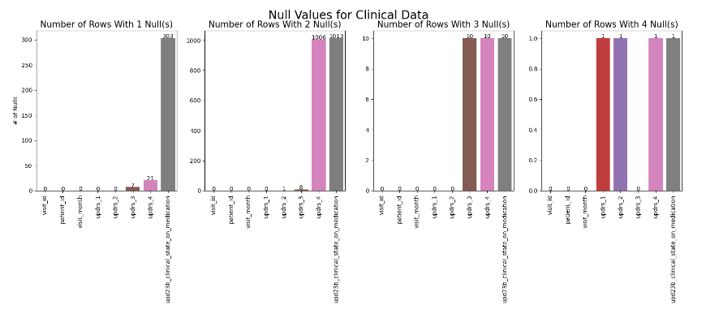 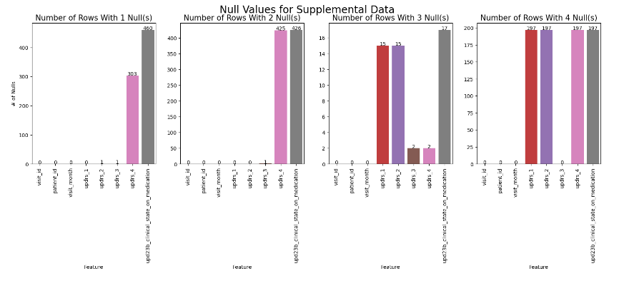

2. 중복값 확인 : 중복값이 대부분 2~3개이므로 데이터 값에 크게 영향을 미치지 않는다는 것을 확인할 수 있다.

3. clinical_data와 supplemental_data 값 비교 - visit_month : clinical_data는 visit_month가 0~108개월 사이로 나타나지만, supplemental_data는 0~36발생에 대해 집중적으로 나타남. - UPDRS score : UPDRS_1과 UPDRS_4의 점수는 둘 다 분포가 비슷하지만, UPDRS_2, UPDRS_3의 점수는 clinical_data에서 0점 기준 점수의 비율이 훨씬 높다. -> clinical_data와 supplemental_data의 밀도가 차이가 있으므로 우리는 6,12,24개월의 분포만 사용. ⇨ 그래프 : https://www.kaggle.com/code/craigmthomas/amp-eda-models 참고 |  | 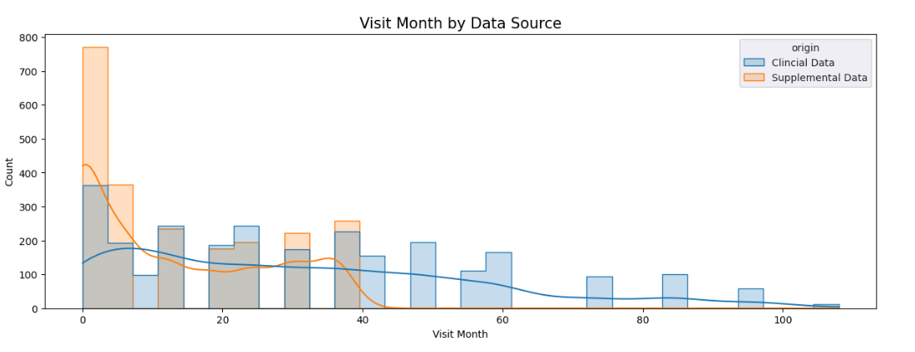

4. protein_data와 peptide_data 추이 확인 - protein_data : log로 변환시켜 값 확인. 광범위한 값을 갖는 것을 확인할 수 있음. - peptide_data : log로 변환시켜 값 확인. 광범위한 값을 갖는 것을 확인할 수 있음. | 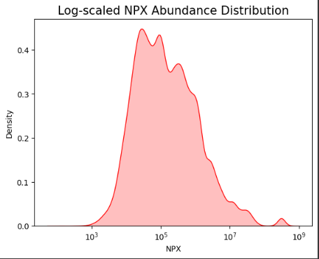 |  | 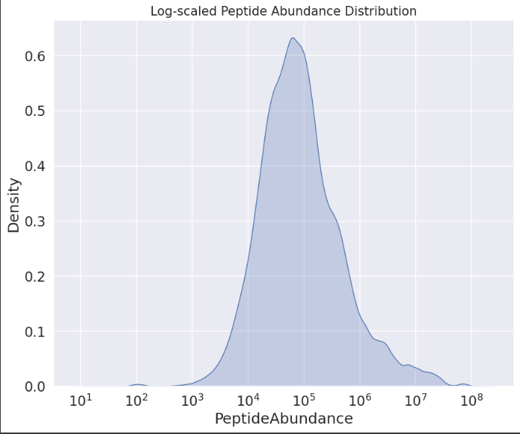

데이터 분석
1. 약물복용 여부에 따른 UPDRS 점수 변화도 - 약물 복용하지 않았을 때 ① UPDRS_1은 서서히 증가하다가 72개월 후 상승세를 보임. ② UPDRS_2는 비교적 비슷하다가 54개월, 72개월에 급격히 증가. ③ UPDRS_3은 비교적 비슷하다 72개월 후 상승세 ④ 지속적으로 상승세 108개월만에 하락 - 약물 복용하였을 때 ① UPDRS_1은 비교적 비슷하다가 약간 감소 ② UPDRS_2는 서서히 증가 추세를 보이다가 72개월 감소 후 다시 증가 ③ UPDRS_3은 비교적 비슷하다가 72개월 감소 후 급격히 증가 ④ UPDRS_4는 비교적 비슷하다 96개월에 증가 -> 전반적으로 확인 했을 때 약물을 복용안했을 때는 72개월 후 급격히 증가하는 추세 약물을 복용했을 때는 비교적 평탄하게 유지하다가 72개월 감소 후 서서히 증가하는 추세 -> 두 결과를 합쳐서 봤을 때 UPDRS의 점수는 증가 ⇨ 그래프 : https://www.kaggle.com/code/craigmthomas/amp-eda-models | 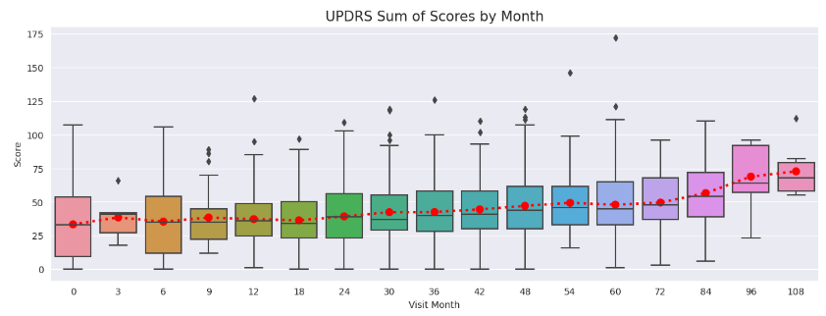

2. peptide & visit_month & UPDRS 점수 ① 펩타이드 변동계수(CV)가 높은 5순위 구하기 : Peptide에 따른 PeptideAbundance의 mean, std구하여 CV가 가장 높은 5개의 순위를 구하여 확인 -> 그래프에서 값이 높을수록 Peptide의 abundance 변동값이 크다는 의미 ② 펩타이드 변동계수(CV)와 방문월 수 : peptide 변동계수(CV) 상위 5개와 방문월수 자체가 상관관계가 있는지는 알 수 없습니다. 그러나 전반적으로 약물을 복용했을 때보다 약물 복용하지 않았거나 알수 없는 사람들보다 방문월 수가 더 많다는 것을 확인 할 수 있습니다. ③ 펩타이드 변동계수(CV)와 UPDRS 점수 : 펩타이드 변동계수(CV)와 UPDRS 점수의 상관관계를 분석했을 때 UPDRS 단계 간에 상관관계는 보이나, 펩타이드 변동계수(CV)와 UPDRS 점수의 상관관계는 대부분 0.1 미만으로 나타나므로 상관관계가 없다고 판단이 됩니다. ⇨ 그래프 : EDA.ipynb 참고 및 광현이 상관관계 그림 참고 | 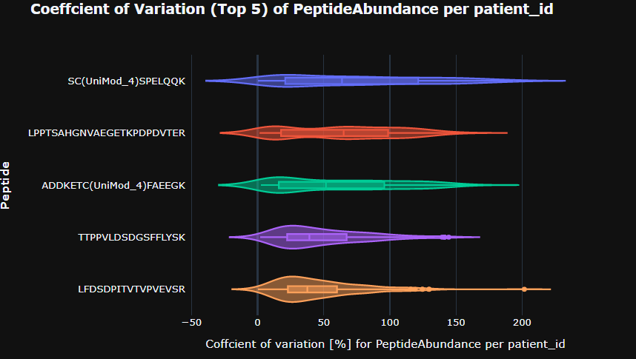

3. protein & visit_month & UPDRS 점수 ① 단백질 변동계수(CV)가 높은 5순위 구하기 : UniProt에 따른 NPX의 mean, std구하여 CV가 가장 높은 5개의 순위를 구하여 확인 -> 그래프에서 값이 높을수록 Protein의 NPX 변동값이 크다는 의미 ② 단백질 변동계수(CV)와 방문월 수 : protein 변동계수(CV) 상위 5개와 방문월수 자체가 상관관계가 있는지는 알 수 없습니다. 그러나 peptide 그래프와 마찬가지로 전반적으로 보았을 때 약물을 복용했을 때보다 약물 복용하지 않았거나 알수 없는 사람들보다 방문월 수가 더 많다는 것을 확인 할 수 있습니다. ③ 단백질 변동계수(CV)와 UPDRS 점수 : 단백질 변동계수(CV)와 UPDRS 점수의 상관관계를 분석했을 때 단백질 변동계수(CV)와 UPDRS 점수와의 상관관계는 대부분 0.2미만으로 상관관계가 없다고 판단됩니다. 단 단일 단백질인 P98160과 P30086간의 약간의 상관관계가 있다는 것을 확인할 수 있었습니다. ⇨ 그래프 : EDA.ipynb 참고 및 광현이 상관관계 그림 참고 | 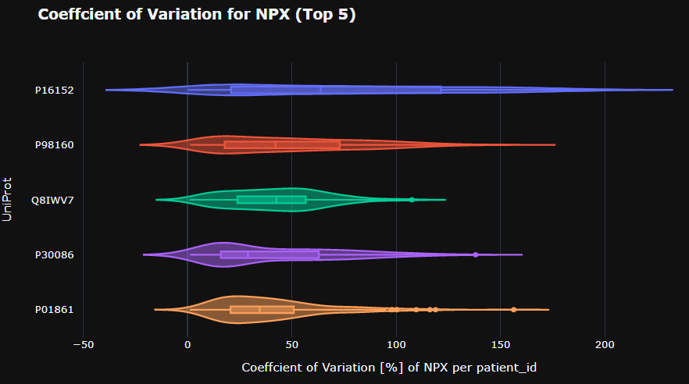

전처리
1. clinical_data와 supplemental_data 합치기 2. medication에서 Null값을 unknown으로 변경 3. one-hot incoding : medication에서 on, off, unknown 값에 따라 새로운 column 추가 및 타입 int형으로 변경 후 기존의 medication 컬럼 제거 4. updrs_1,2,3의 Null 값을 중앙값으로 대체 5. visit_id 컬럼 제거 | 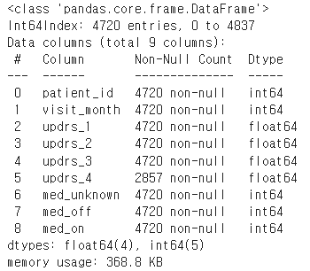

통 계 |  |  |  |  | 1. peptide와 visit_month에 따른 평가지표
1. 가설 검증 - 귀무가설: peptide와 updrs score가 상관관계가 있다. - 대립가설: peptide와 updrs score가 상관관계가 없다. -> 일부 펩타이느는 단백질의 일부만을 구성하나, 다른 펩타이드는 대부분 단백질의 전부를 구성합니다. 펩타이드의 종류와 양이 확인되면 단백질의 종류와 양도 결정되기 때문에 peptide만을 가지고 데이터를 확인 2. feature importance : peptide, protein의 변동계수(CV)가 상위 10개씩과 visit_month와 UPDRS의 score간의 피쳐중요도 확인 3. 여러 평가지표 사용 : SMAPE(평균 절대 백분율 오차), MSE(평균 제곱오차), MAE(평균 절대오차), R2(R-제곱) 사용 clinical_data와 supplemental_data 합침. 회귀알고리즘을 이용하여 F-테스트점수(f_regression)를 통해 점수 기준 상위 10개의 특징을 선택. 선형회귀 모델돌리고 결과평가를 위해 updrs 점수의 각각에 대한 내용을 평가지표로 확인. 후에 교차검증 -> 일반적으로 MSE, MAE, SMAPE 값은 0이면 성능이 완벽함을 나타내고 R2 값은 1이면 완벽하게 적합. 결론: peptide와 clinical data간의 관련성을 발견할수 없었습니다. visit_month만 사용했을 때 더 많은 환자의 정보를 수집할 수 있었고, 피험자의 수가 펩타이드의 정보보다 중요하다는 것을 확인할 수 있었습니다. 마지막 모델링은 독립변수 visit_month만 사용. 0, 6, 12, 24개월 사용 ⇨ 데이터: https://www.kaggle.com/code/gokifujiya/parkinson-s-disease-mds-updrs-end-to-end-baseline#Save,-Load,-and-Use-Model 참고 | 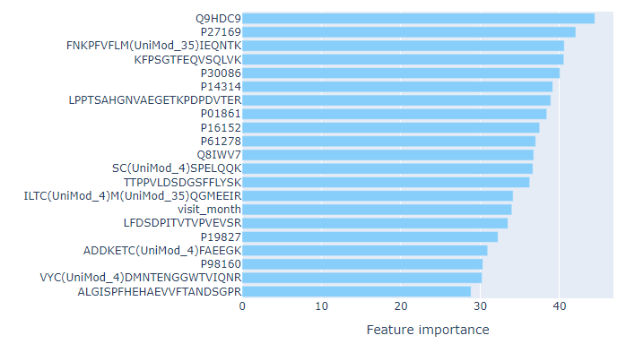 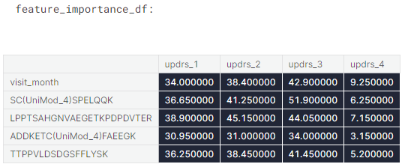 |  |  |  | 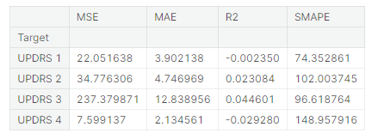 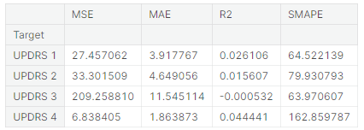 2. visit_month만 사용했을 때의 평가지표

모델링 돌리기 | 1 |  | 2
1. light_GBM 사용. 독립변수 visit_month, visit_month count 사용. 평가지표 smape 사용. 교차검증 : 6, 12, 24개월만 사용. train score과 val score간의 값 비교. test data 결과 : 56.2 ⇨ 데이터: https://www.kaggle.com/code/shimman/simple-linear-model-with-only-clinical-data 참고 2. 결정트리, 선형회귀 사용. 독립변수 visit_month 사용. 평가지표 smape 사용. : 0, 6, 12, 24개월 사용. train score과 val score간의 값 비교. test data 결과 : 56.3 ⇨ 데이터: https://www.kaggle.com/code/cafelatte1/pdpp-vitaly-s-version-ensemble-v1 |  | 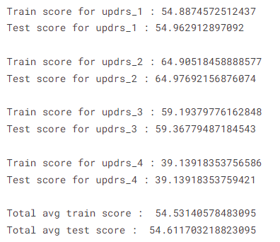 | rating로 확인 | 